介助申請
ＳＡＧＡ２０２４全国障害者スポーツ大会 ボウリング競技介助者申請書

競技BOX | 選手番号 | 選手名 | 選手団名 | 申請事由 |  | ※受付№

 |  |  |  | 聴覚障がい者・手話通訳の介助
 |  |  |  | 車いす使用者の同行補助
 |  |  |  | 肢体不自由者の同行補助

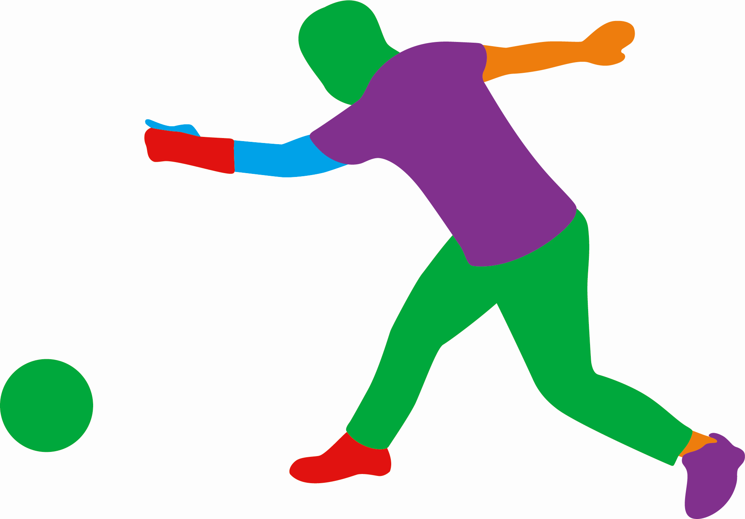
届け日時 令和６年 月 日 時

選手団名

届出者
 |  |  |  | ※受付 | ※競技本部

